LIST 1
poz. | OPIS STAVKE | kol. | jed. mjera | VPC | ukupno | slika
 | TOPTEK PAVING POCINČANI POKLOPAC za ispunu 80 mm

1 | ACO TopTek PAVING 80, razred opterećenja A15, pocinčani
 | Dobava i ugradnja ACO TopTek PAVING poklopca za reviziono okno iz pocinčanog čelika, vodo – plinotijesan, za ugradnju završne obloge poda po želji. Razred opterećenja A15 prema HRN EN 124. Visina okvira 104 mm, dubina poklopca za ispunu 80 mm. Okvir i poklopac su izrađeni iz vruče cinčanog čelika. Komplet uključuje neoprensku brtvu i navojne ručke za otvaranje i podizanje poklopca. |  |  |  |  | 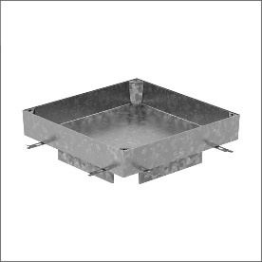

 | svjetli otvor 400x400 mm, građevinski 536x536 mm, težina 21,6 kg |  | kom |  | 0.00 kn

